Грабли
 |  |  |  |  |  |  |  |  |  ПРОСЧИТАТЬ ЗАКАЗ
Наименование | Артикул | Кол-во в упак. | Ед. изм. | Оптовая цена от 100 т.р. с НДС | Оптовая цена от 300 т.р. с НДС | Оптовая цена от 1000 т.р. с НДС | Фото | кол-во | итого | итого | итого
 |  |  |  | №1 | №2 | №3 |  |  | №1 | №2 | №3
Грабли веерные оцинкованные 15-ти зубые "Лидер" в сборе
Грабли веерные оцинкованные 15-ти зубые "Лидер" в сборе с усиленным металлическим фиксатором | 101,343 | 12 | шт. | 174.00 ₽ | 167.00 ₽ | 153.00 ₽ | 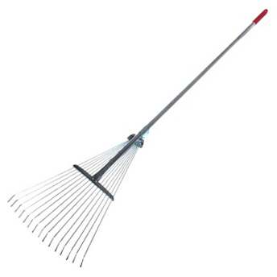 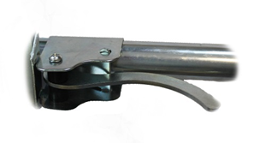 |  | 0 ₽ | 0 ₽ | 0 ₽
Грабли веерные малые оцинкованные 9-ти зубые "Лидер" в сборе с усиленным металлическим фиксатором |  | 12 | шт. | 148.00 ₽ | 138.00 ₽ | 127.00 ₽ | 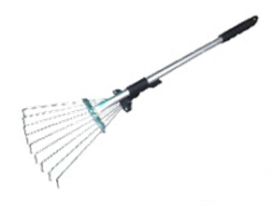 |  | 0 ₽ | 0 ₽ | 0 ₽

 |  |  |  |  |  |  |  | 0 | 0 ₽ | 0 ₽ | 0 ₽

